観点
AI 観点レビュー
開発からの観点（requestチャンネル）
 |  |  |  | 資料 |  |  | Devinに観点レビュー依頼するときに埋めてください
- |  |  |  | 要件チケット： | https://beartail.atlassian.net/browse/ES-6212 |  | 対象プロダクト： | ES
 |  |  |  | 要件ページ： | - |  | プルリクエスト： | https://github.com/TOKIUM/drwallet-worker/pull/5140
 |  |  |  | QA依頼： | https://beartail.slack.com/archives/C02QY42J0UE/p1769502918052619

今回のテストに盛り込むもの
OS対応 |  | 主要観点 | ※詳細
Windows | 〇 | 負荷 | -
Mac | - | 金額確認 | -
 |  | 時間経過 | -
ブラウザ対応 |  | 高頻度 | 〇
Chrome | 〇 | 既存機能への影響 | 〇
Edge | - | 互換性 | -
Firefox | - | データ移行 | -
Safari | - | UIUX | 〇
 |  | セキュリティ/権限 | -
 |  | お客様提供ドキュメント | -
 |  | 統一性 | -
 |  | 英語化 | -
 |  | 外部API | -
 |  | 本番環境への影響(チャットボタン等) | -
 |  | 契約変更(プラン・オプション変更) | -

■観点の目次

確認すること |  | 画面 |  | 確認対象 |  | 詳細
問題の解説編集 |  | 練習問題管理 |  | 編集前 | 表示 | 「！解説を編集 解説を編集できます。」と表示されていること
 |  |  |  |  | 編集ボタン | 編集ボタンが表示されていること
 |  |  |  |  | ┗押下 | 「クリップ項目解説の編集」画面に遷移すること
 |  |  |  |  | 連打 | 連打できてしまわないこと
 |  |  |  | 解説未設定 | 編集ボタン | 編集ボタンが表示されていないこと
 |  | クリップ項目解説の編集 |  | 表示 | 画面名称 | 「クリップ項目解説の編集」と表示されていること
 |  |  |  |  | 戻るボタン | ←戻るボタンが表示されていること
 |  |  |  |  | ┗押下 | 練習問題管理画面に戻ること
 |  |  |  |  | 画像 | 左画面に解説対象の画像が表示されていること
 |  |  |  |  | 保存ボタン | 「解説を保存」ボタンが表示されていること
 |  |  |  |  | 連打 | 連打できてしまわないこと
 |  |  |  |  | 既存の解説あり | 編集前の解説が表示されていること
 |  |  |  |  | ┗なし | 解説の表示がないこと
 |  |  |  | 編集 | 下記クリップ項目 | 既存の解説を編集できること
 |  |  |  | 空白 | 下記クリップ項目 | スペース/改行のみで編集できること
 |  |  |  | 削除 | 下記クリップ項目 | 既存の解説を消せること
 |  |  |  | 保存 | 下記クリップ項目 | 編集した内容で保存できること
 |  |  |  | バリデーション | 下記クリップ項目 | 解説文字数上限の1000文字で編集できること
 |  |  |  | ┗上限数以上 | 下記クリップ項目 | 解説が1001文字以上の場合、「文字数が上限を超えています(100x/1000)」と表示されること
 |  |  |  | ┗解説を保存ボタン | 下記クリップ項目 | 解説が1001文字以上の場合、「解説を保存」ボタンが非活性となること
既存機能への影響 |  | 練習問題管理 |  | 問題作成 |  | 問題の作成～解説まで作成できること
 |  |  |  | 正解回答を編集 |  | 正解回答を編集できること
 |  |  |  | 解説の空欄保存 | 正解回答作成後 | 全クリップ項目を空欄で保存できること
 |  |  |  |  | 受験後 | 全クリップ項目を空欄で保存できること
 |  |  |  | 出題 | 正解回答作成後に空欄保存 | 練習問題に出題されること
 |  | 採点結果 |  | 編集前の解説 | 下記クリップ項目 | 編集前の解説が表示されていること

クリップ項目
発行者 |  | ※管理画面の「オペレーターの回答を確認」、成績ページの受験履歴＞「オペレーターの回答を確認する」には解説の記載はないのでテスト対象外
電話番号
登録番号
銀行
支払期限
振込手数料負担者
繰越額＋当月額
10%税込み金額
10%消費税
8%税込み金額 |  | 実際の編集ボタンのある画面 |  |  |  |  |  | 文字数上限のバリデーション
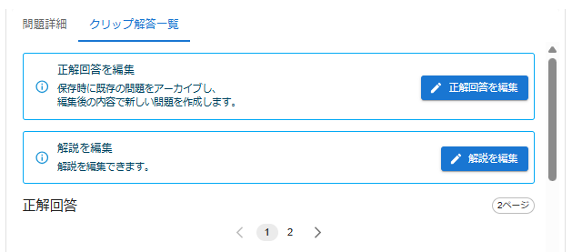
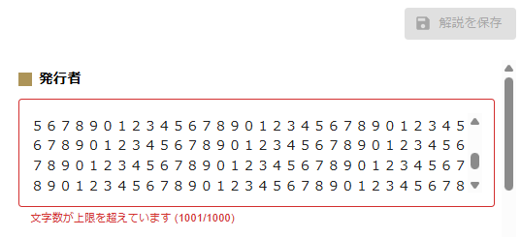
8%消費税
0%対象金額
源泉徴収税額

チェック表

※サブリーダーがチェックする |  |  | チェックタイミング
No | 大項目 | チェック内容 | 計画 | 設計 | 実行 | 備考
1 | リリース時期 | お客様と時期を握ってないか（デッドラインがないか）をチェック。 | 未 | - | -
2 |  | 別機能とのバッティングがないかをチェック。 ※リリースノートのTK,TI,TDタグなどを確認 ※推進会で、SL間で確認し合う | 未 | - | -
3 | 通知 | 通知要否・期間はCSと確認済かをチェック。 | 未 | - | -
4 | 要件レビュー | 要件の内容にQA視点で不備がないかをチェック。 ※要件レビューチェック表 ※規模の大きい案件に対しては要件確認は対面でPO/開発とすり合わせをする | 未 | - | -
5 | バグ発生率 | バグ発生率を進捗シートに入力 | - | - | 未
6 | バグ分析要否確認 | バグ分析が必要かどうかをチェック。 ※QAバグ分析資料 ※以下に当てはまる場合はmustで分析が必要とする ・テストケース数が1000件を超える場合 (リグレッションテストの場合は例外) ・バグ発生率が5.0%を超えていた場合(プロダクト品質の懸念) | - | - | 未
7 | テスト完了確認 | ・テストケースが全部消化されているかをチェック。 ・「対象外」ステータスは全て妥当かをチェック。 ・バグ発生数が入力済かをチェック。 | - | - | 未
8 | リリース日最終確認 ＆周知 | リリース日の最終決定をし、開発・CSへ連絡をする ※特に事前通知が必要なものについては強調しておく | - | - | 未

